Worksheet
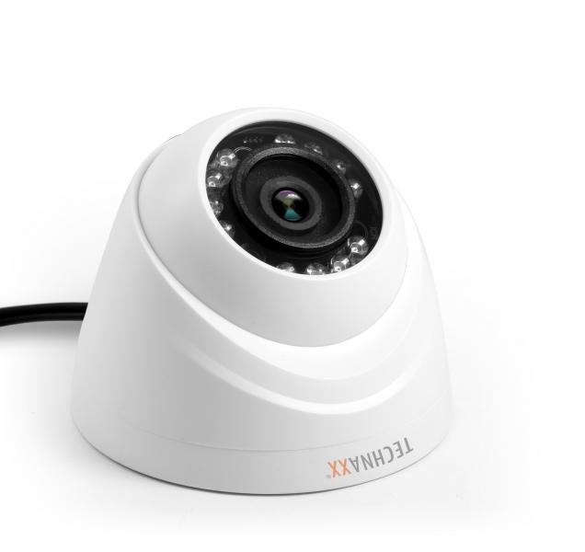
Technaxx Zusatzkamera Dome Mini HDCVI/Koaxial

Artikelnummer | 4563 |  | VE | 20
EAN | 4260358121291 |  | Stück pro Palette | 300
Zollnummer | 85258900 |  | Lagen Pro Palette | Keine Angabe

Abmessungen - Artikel
Länge(cm) | Breite(cm) | Höhe(cm) | Gewicht(g)
8.5 | 8.5 | 6.9 | 100

Abmessungen - Artikelverpackung
Länge(cm) | Breite(cm) | Höhe(cm) | Leergewicht(g) | Gewicht(g) Artikel+Verpackung
14.1 | 14.1 | 16 | 130 | 650

Abmessungen - VE Karton (Masterkarton)
Länge(cm) | Breite(cm) | Höhe(cm) | Gewicht(g)
73.1 | 30.3 | 35.3 | 18600

Verpackung - Bestandteile
Rest Zubehör (g) | Papier/Pappe (g) | Styropor (g) | Kunstst. Hohlkörper(g) | Kunstst. Folien(g) | Materialverbunde (g)
0 | 0 | 0 | 0 | 0 | 0

Weiterführende Informationen
Technaxx Reseller Portal

